상품제안서
시스템 피콕 자이언 자석 다이어리 25절/32절 | 상품코드: S29198

 |  |  |  |  |  |  | 02-713-8555 | www.synergygift.co.kr
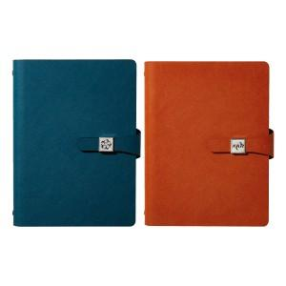

【상세/제작정보】 | <span style="font-size: 14pt;"></span>​<br>

【인쇄/포장옵션】 | 불박, 금박, 은박 / 포장불가능

【공급단가】 | 수량 | 50~ | 200~ | 500~ | 1,000~ | 3,000~
*VAT별도 | 32절 노트식 | 10,900원 | 10,400원 | 9,900원 | 9,750원 | 9,550원
 | 32절 이틀식 | 11,100원 | 10,600원 | 10,200원 | 9,950원 | 9,800원
 | 25절 노트식 | 11,800원 | 11,200원 | 10,700원 | 10,600원 | 10,400원
 | 25절 이틀식 | 12,000원 | 11,400원 | 11,000원 | 10,800원 | 10,600원

【상품 URL】 | https://www.synergygift.co.kr:443/src/goods_detail.php?gdno=29198

